１画面遷移
SA | UI | SS | PS | PG | PT | IT | ST | OT | ME | EC System |  | ｼｽﾃﾑ |  | EC App |  | ｻﾌﾞｼｽﾃﾑ | Edit Address |  | 機能 | 作成日 | 2017-08-16 | 作成者 | GMO コン | IOS | ○
画面遷移
 |  |  |  |  |  |  |  |  |  | ID | システムID |  | ID |  | サブシステムID |  | ID | 機能（画面）ID |  | 更新日 | 2017-08-16 | 更新者 | GMO コン | Android | ○

Sample 005
Màn hình giỏ hàng
Sample 006
Màn hình đặt hàng
chọn địa chỉ gửi đến
Sample 008
Màn hình đặt hàng
chọn địa thanh toán
Sample 009
Màn hình đặt hàng
xác nhận đơn hàng

Sample 009
Màn hình đặt hàng
chỉnh sửa/thêm mới
địa chỉ

２画面レイアウト
SA | UI | SS | PS | PG | PT | IT | ST | OT | ME | EC System |  | ｼｽﾃﾑ |  | EC App |  | ｻﾌﾞｼｽﾃﾑ |  |  |  | Edit Address |  | 機能 | 作成日 | 2017-08-16 | 作成者 | GMO コン | IOS | ○
画面レイアウト
 |  |  |  |  |  |  |  |  |  | ID | システムID |  | ID |  | サブシステムID |  |  |  |  | ID | 機能（画面）ID |  | 更新日 | 2017-08-16 | 更新者 | GMO コン | Android | ○

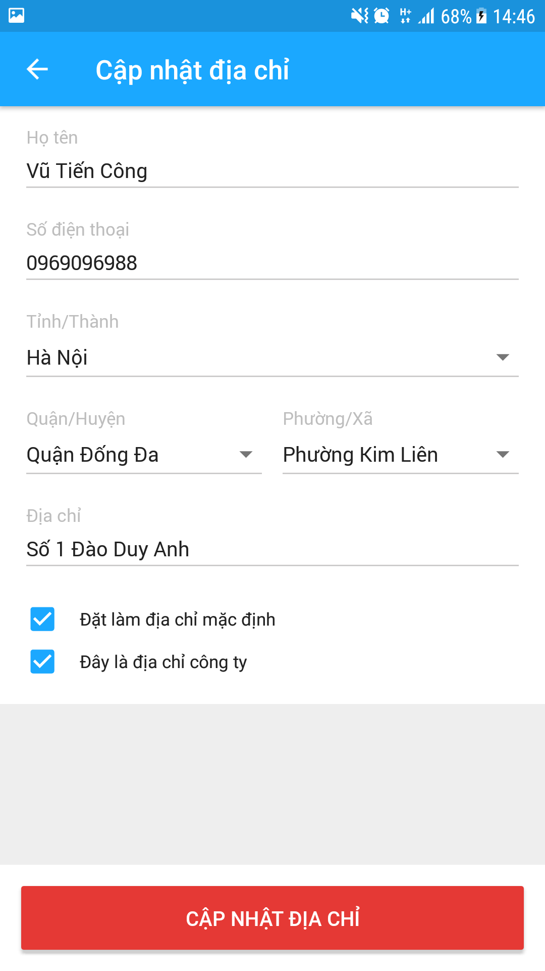
1
2
 |  |  |  |  |  |  |  |  |  |  |  |  |  |  |  |  | ■Mô tả màn hình
 |  |  |  |  |  |  |  |  |  |  |  |  |  |  |  |  |  | ・Hiển thị ban đầu
 |  |  |  |  |  |  |  |  |  |  |  |  |  |  |  |  |  |  | Thông tin tên, số điện thoại, địa chỉ, … lấy từ màn hình trước.
3
 |  |  |  |  |  |  |  |  |  |  |  |  |  |  |  |  |  |  | Khi hiển thị danh sách địa chỉ thì cần lưu lại thông tin để hiển thị lên màn hình này.
4
5
6
 |  |  |  |  |  |  |  |  |  |  |  |  |  |  |  |  |  | ・Các thao tác chính
 |  |  |  |  |  |  |  |  |  |  |  |  |  |  |  |  |  |  | User thực hiện nhập, chỉnh sửa các thông tin từ 3 ~ 9
 |  |  |  |  |  |  |  |  |  |  |  |  |  |  |  |  |  |  | Khi tap button Cập nhật địa chỉ thì thực hiện xử lý check dữ liệu đã nhập.
 |  |  |  |  |  |  |  |  |  |  |  |  |  |  |  |  |  |  | Nếu lỗi ở hạng mục nào thì hiển thị lỗi ngay dưới hạng mục đó.
 |  |  |  |  |  |  |  |  |  |  |  |  |  |  |  |  |  |  | Nếu dữ liệu bình thường thì thực hiện update data lên server
7
8
9
 |  |  |  |  |  |  |  |  |  |  |  |  |  |  |  |  |  | ・Các điểm đặc biệt
 |  |  |  |  |  |  |  |  |  |  |  |  |  |  |  |  |  |  | Timing check input data là khi tap button Cập nhật địa chỉ
11
10
13
12

14

15
16

17
18

19

４状態遷移
SA | UI |  | SS | PS | PG | PT | IT | ST | OT | ME | EC System |  |  |  | ｼｽﾃﾑ |  | EC App |  | ｻﾌﾞｼｽﾃﾑ | Edit Address |  | 機能 | 作成日 | 2017-08-16 | 作成者 | GMO コン | IOS | ○
状態遷移
 |  |  |  |  |  |  |  |  |  |  | ID | システムID |  |  |  | ID |  | サブシステムID |  | ID | 機能（画面）ID |  | 更新日 | 2017-08-16 | 更新者 | GMO コン | Android | ○

状態遷移図
■画面表示時の状態遷移
０．非表示中
２．設定中
1：住所編集画面遷移
2：名前入力
3：電話番号入力
4：住所情報入力
5：デフォルトオプションチェック
6：会社フラグチェック
１．表示中
7：「更新」ボタンタップ
３．確認中
10：更新（失敗）
５．エラーダイアログ表示中
４．確認ダイアログ表示中
8：「キャンセル」ボタンタップ
12：「OK」（エラーダイアログ）ボタンタップ
11：更新（成功）
9：「OK」ボタンタップ

■タブバー、他アプリ表示時の状態遷移

６．他のアプリ
13：バックグラウンドへの移行
14：バックグラウンドからの復帰
１．設定中
２．表示中
３．確認中

遷移一覧
項番 |  | 概要 |  |  |  |  |  |  |  |  | 定義 |  |  | 名称
 |  |  |  |  |  |  |  |  |  |  | 動作 |  | イベント | 動作名 |  |  |  |  |  | イベント名
1 |  | Hiển thị màn hình edit địa chỉ |  |  |  |  |  |  |  |  | ○
2 |  | Nhập tên |  |  |  |  |  |  |  |  | ○
3 |  | Nhập số điện thoại |  |  |  |  |  |  |  |  | ○
4 |  | Nhập địa chỉ |  |  |  |  |  |  |  |  | ○
5 |  | Chọn địa chỉ mặc định |  |  |  |  |  |  |  |  | ○
6 |  | Chọn địa chỉ công ty |  |  |  |  |  |  |  |  | ○
7 |  | Tap button cập nhật địa chỉ |  |  |  |  |  |  |  |  | ○
8 |  | Tap button cancel |  |  |  |  |  |  |  |  | ○
9 |  | Tap button OK |  |  |  |  |  |  |  |  | ○
10 |  | Cập nhật thành công |  |  |  |  |  |  |  |  |  |  | ○
11 |  | Cập nhật thất bại |  |  |  |  |  |  |  |  |  |  | ○
12 |  | Tap button OK trên dialog thất bại |  |  |  |  |  |  |  |  | ○
13 |  | Đưa app vào background |  |  |  |  |  |  |  |  |  |  | ○
14 |  | Vào lại app từ background |  |  |  |  |  |  |  |  |  |  | ○

